APP后端接口数据模型定义
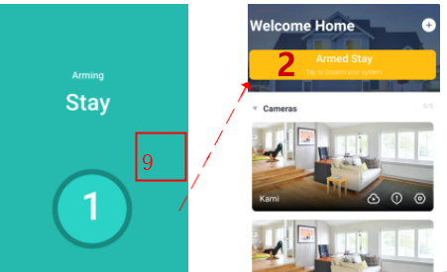
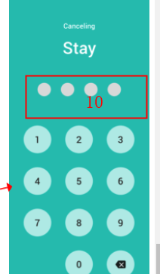
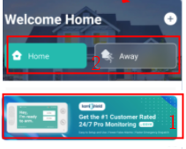
seq.no | 页面 | 伪接口名称（真实按名词，非驼峰来） | 接口类型 | 接口场景 | 调用页面 | 开发模块 | 备注（说明/Cove url）
1 | 首页 | /getShowBannerFlag | GET | 是否购买过Cove服务 |  | VAS，查询Cove状态表 （iot_vas_db.tb_cove_user_info， familymonitor_v2_un.tb_cove_scene_state | 可以合成一个，根据返回值判断
2 | 首页 | /getArmStayAway | GET | 显示home/away还是Arm stay/Arm away 判断：根据是否购买过Cove服务
3 | Account | /getCoveAlarmSettings | GET | 判断：是否购买过Cove服务， 以及是否安装
4 | Arming | /getPrepareTime | GET
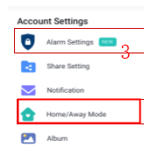
5 | Cove Alarm Setting | /getSilentAlarmStatus | GET | 获取Silent Arm的状态
6 | Cove Alarm Setting | /getCameraStayAway | GET |  |  | VAS，调接口，查询Cove arm状态表 （familymonitor_v2_un.tb_cove_scene_equipment） | 获取camera对应的stay away状态
7 | Cove Alarm Setting | /setCameraStayAway | POST |  |  | VAS，调接口，设置Cove arm状态表 （familymonitor_v2_un.tb_cove_scene_equipment） | 设置camera的状态， 对应home away
8 | Confirm Open Sensors | /getByPassSensors | GET |  |  | VAS->BM>Securenet(三方） | VAS调用BM，BM调用第三方
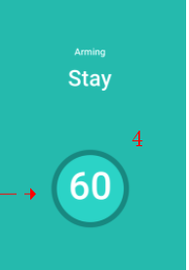
9 | Arming | /setStayAway | POST |  |  | VAS->Interface(保存) VAS->BM->Securent(三方） | 设置Stay或者Away状态，通知第三方
10 | Pin | /verifyPinCode | GET |  |  | APP->VAS->BM->Securenet(三方) | APP页面调用VAS接口，VAS调BM，BM调用第三方接口
11 | Alerts |  |  | 做修改 |  |  | mongoDB
12 | Order |  | POST | 新增 |  |  | Cove支付完成调用BM-http，BM再调用Order--feign， Order再通知VAS创建/更新业务单

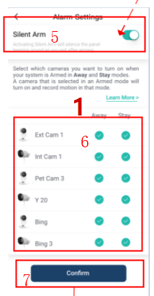
 |  | iot_vas_db.tb_cove_user_info |  | 没有订单购买字段，购买完成需要初始化这条数据
 | id | bigint | 11
 | userid | bigint | 20
 | install_status | int | 1 | 安装状态（ 0:未安装 1:已安装）
 | prepare_times | int | 10 | 切换时长（s)
 | silent_arm_status | int | 1 | 静默报警状态（0-关闭 1-开启）
 | created_time | datetime | 0
 | updated_time | datetime | 0

 |  | familymonitor_v2_un.tb_cove_scene_equipment
 | id | bigint | 11
 | user_id | bigint | 20
 | uid | varchar | 20
 | stay_state | int | 1 | stay状态(默认 0:关 1:开)
 | away_state | int | 1 | away状态(默认 0:关 1:开)
 | created_time | datetime | 0
 | updated_time | datetime | 0

 |  | familymonitor_v2_un.tb_cove_scene_state
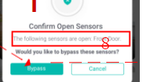
 | id | bigint | 11
 | user_id | bigint | 20
 | scene_state | int | 1 | cove场景状态(0:disarmed 1:stay 2:away)
 | created_time | datetime | 0
 | updated_time | datetime | 0

db
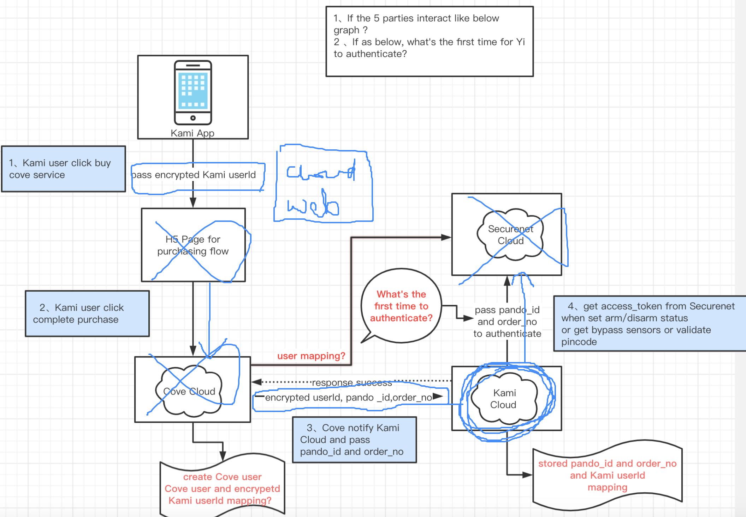
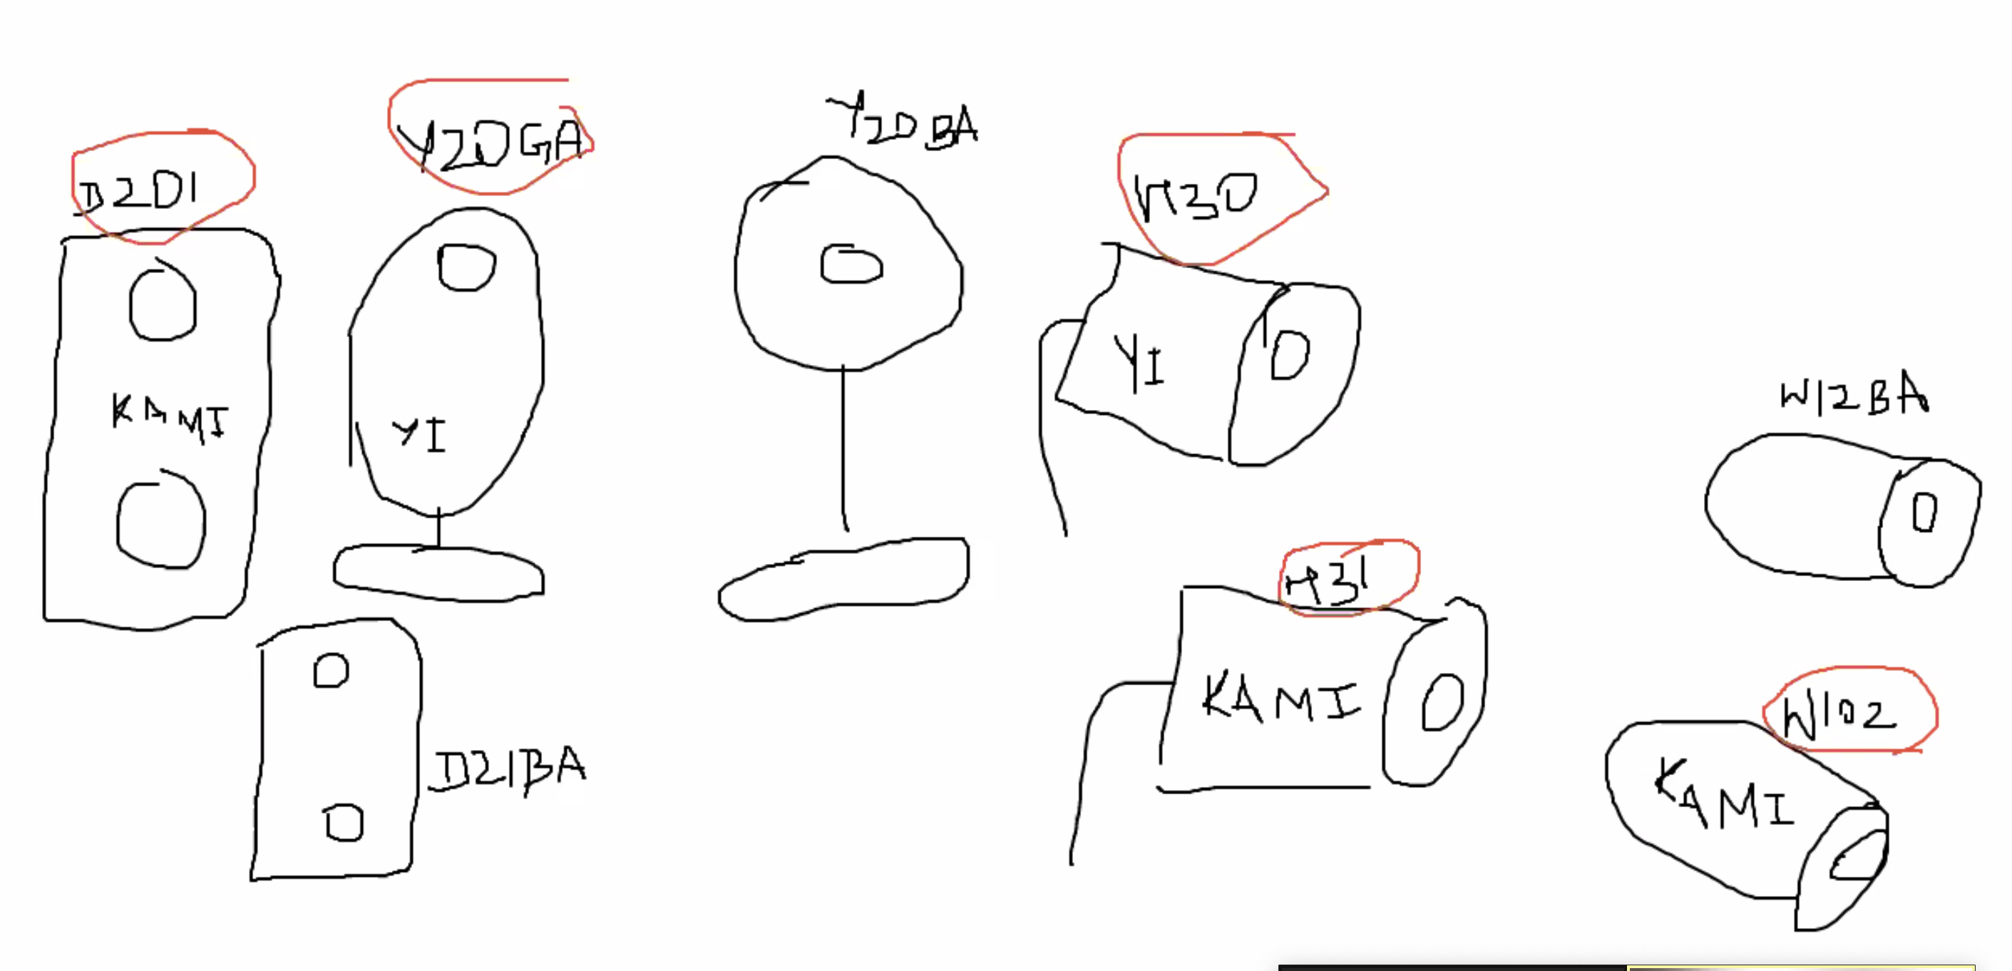
 | tb_cove_state
id | 自增主键 | 说明
yi_user_id | YI用户ID | YI用户ID
order_code | 订单号 | cove支付通知YI进行初始化
purchase_status | 0-未购买 1-已购买 | cove支付通知YI进行初始化
intall_flag | 是否安装0-未安装 1-已安装 | Cove安装完通知YI更新，默认为0
arm_prepare_ti | arm状态设置的准备时间 | 默认60s,panel设置通知YI更新
silent_arm_status | 静置arm状态 0-未开启 1-开启 | 默认0，panel设置通知YI更新
create_ti | 创建时间
update_ti | 修改时间

